Sheet1
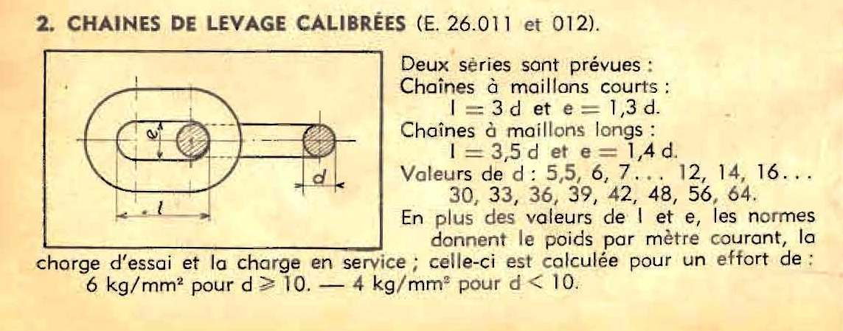

Type de la chaîne 3D/3,5 D | 3 | Diamètre médian du Tore (cm) | 1.84 | Volume partie droite (cm3) | 1.3672211228
Diamètre du maillon (mm) | 8 | Section du Tore (cm²) | 0.50265482457 | Volume du chaînon (cm3) | 4.2728326585
Pas de la chaîne I (mm) = | 24 | Volume du Tore (cm3) | 2.9056115357 | Poids du chaînon | 34.695401187
e (mm) = | 10.4 | Poids du Tore (g) | 23.59356567 | Nombre de chaînons au M | 41.666666667
Densité du métal | 8.12 | Portion droite (cm) | 1.36 | Poids de chaîne au M (kg) | 1.4456417161
Longueur de chaîne (M) | 8 |  |  | Poids de chaîne (kg) | 11.565133729
Poids de chaîne (kg) | 11,57 KG
Poids apparent mouillé-immergé | 10,08 KG
Charge de travail | 402.12
 Formule à prendre avec des pincettes

Équation de la chainette donnant la valeur estimée de la tension en fonction de la longueur, du poids au mètre et de la flèche.
Plus le pas est faible, plus il y a de métal, donc de poids au mètre, plus il faut de force pour la tendre
Une accélération d’environ 1G suffisante à provoquer déséquilibre d'un homme debout sur le pont est atteinte lorsque la tension atteint la valeur de la masse du navire.
f de la chaîne en mm: | 6 | 8 |  |  |  | 10 | 12 | 14
Poids de la chaîne au mètre: | 0.15 | 1.45 |  |  |  | 2.25 | 3.24 | 4.39
Longueur de la chaîne en mètres: | 30 | 40 |  |  |  | 40 | 40 | 40
Flèche en mètres: | 0.15 | 0.25 |  |  |  | 0.32 | 0.40 | 0.50
Tension résultante: | 112.51 | 1160.18 |  |  |  | 1406.61 | 1620.65 | 1757.1

